상품제안서
구름모양 메모잇 중(주문제작형) | 상품코드: F05640

 |  |  |  |  |  |  | 02-412-0044 | www.easy1.co.kr
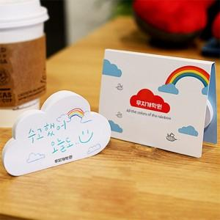

【상세/제작정보】 | 달콤함 미소와 유쾌함이 가득할 따뜻한 하루 하루를 구름메모잇과 함께

【인쇄/포장옵션】 | 풀칼라 / OPP(비닐)

【공급단가】 | 수량 | 1,000~ | 2,000~ | 3,000~ | 5,000~ | 10,000~
*VAT별도 | 20매 | 550원 | 550원 | 530원 | 510원 | 490원
 | 30매 | 660원 | 650원 | 630원 | 610원 | 580원
 | 50매 | 850원 | 840원 | 820원 | 790원 | 750원

【상품 URL】 | http://www.easy1.co.kr/src/goods_detail.php?gdno=5640

